Comparisions
Refactored Macros - Execution Time |  |  |  |  |  | Original Macros - Execution Time
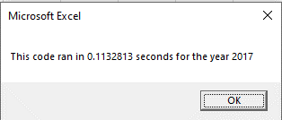
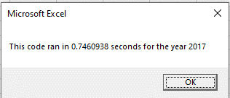
 |  |  |  | 0.1132813 |  |  |  | 0.7460938
 |  |  |  | 0.1171875 |  |  |  | 0.75
 |  |  | Average | 0.1152344 |  |  | Average | 0.7480469

 |  |  |  |  |  |  | Difference | 0.6328125

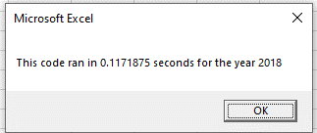
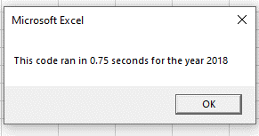

All Stocks (2017) |  |  |  | All Stocks (2018)

Ticker | Total Daily Volume | Return |  | Ticker | Total Daily Volume | Return
DQ | 35,796,200 | 199.4% |  | DQ | 107,873,900 | -62.6%
HASI | 80,949,300 | 25.8% |  | HASI | 104,340,600 | -20.7%
VSLR | 109,487,900 | 50.0% |  | VSLR | 136,539,100 | -3.5%
AY | 136,070,900 | 8.9% |  | AY | 83,079,900 | -7.3%
TERP | 139,402,800 | -7.2% |  | TERP | 151,434,700 | -5.0%
JKS | 191,632,200 | 53.9% |  | JKS | 158,309,000 | -60.5%
SEDG | 206,885,200 | 184.5% |  | SEDG | 237,212,300 | -7.8%
ENPH | 221,772,100 | 129.5% |  | ENPH | 607,473,500 | 81.9%
RUN | 267,681,300 | 5.5% |  | RUN | 502,757,100 | 84.0%
CSIQ | 310,592,800 | 33.1% |  | CSIQ | 200,879,900 | -16.3%
FSLR | 684,181,400 | 101.3% |  | FSLR | 478,113,900 | -39.7%
SPWR | 782,187,000 | 23.1% |  | SPWR | 538,024,300 | -44.6%

Total | 3,166,639,100 | 12 |  |  | 3,306,038,200 | 12

Total Volume Difference |  |  |  |  | 139,399,100
 |  |  |  |  | 4%

Positive Returns |  | 11 |  |  |  | 2
Positive Return % |  | 92% |  |  |  | 17%

